Deckblatt
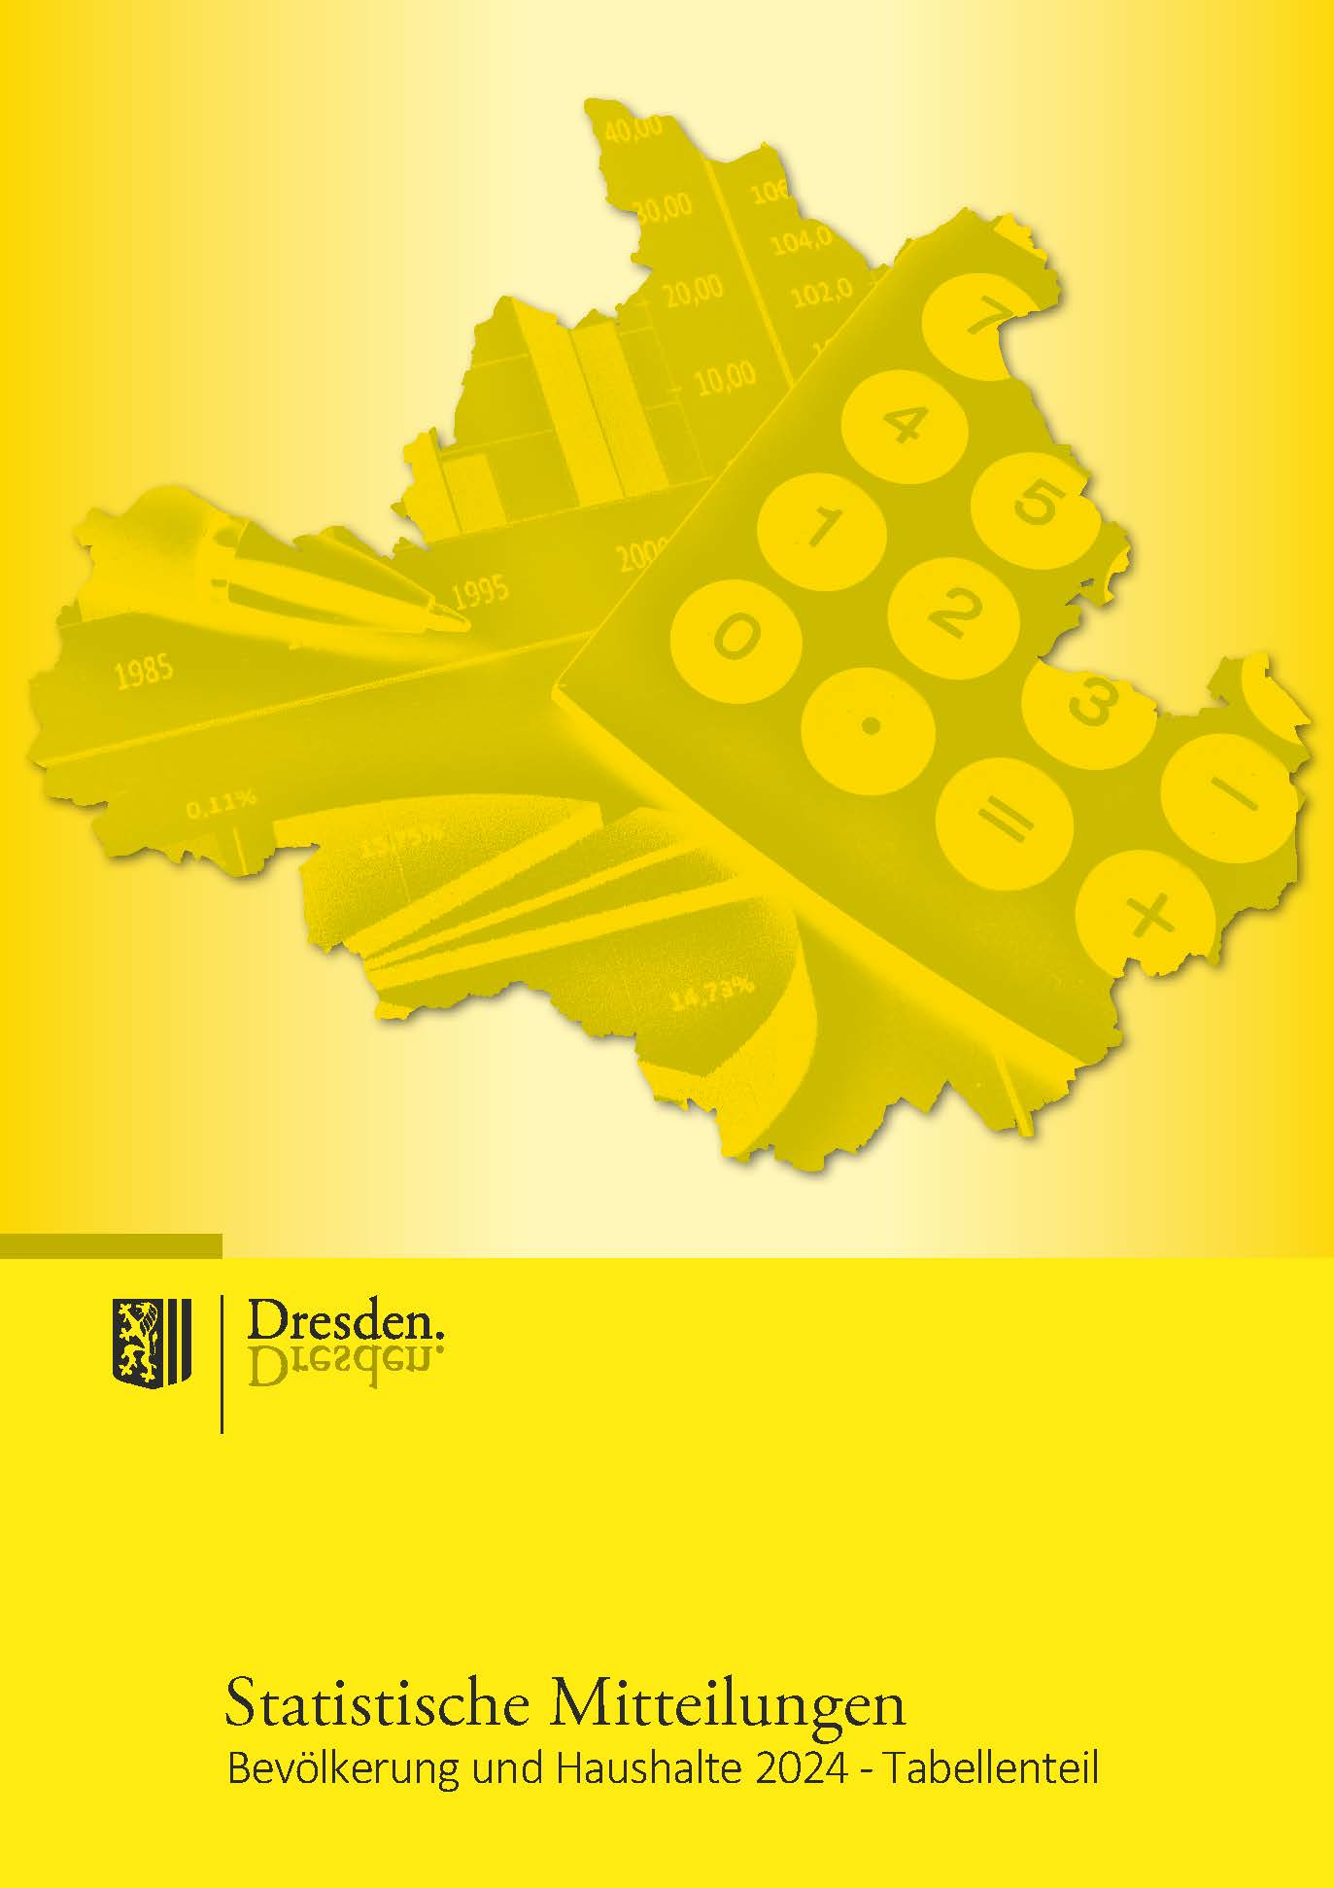
Broschüre im PDF-Format mit Grafiken und Karten

Impressum

Herausgeber:
Landeshauptstadt Dresden

Kommunale Statistikstelle
Telefon (03 51) 4 88 11 00
E-Mail statistik@dresden.de

Amt für Presse-, Öffentlichkeitsarbeit und Protokoll
Telefon (03 51) 4 88 23 90
E-Mail presse@dresden.de

Postfach 12 00 20
01001 Dresden
www.dresden.de
www.dresden.de/social-media

Zentraler Behördenruf 115 - Wir lieben Fragen

Redaktion: Kommunale Statistikstelle
Titelfotos: Frank Exß, Sylvio Dittrich, Andreas Tampe

Redaktionsschluss: August 2025
Änderungen nach Redaktionsschluss: Seite 116 Tabelle Spalte I und Zeile 31

Elektronische Dokumente mit qualifizierter elektronischer Signatur können über ein
Formular eingereicht werden. Darüber hinaus gibt es die Möglichkeit, E-Mails an die
Landeshauptstadt Dresden mit einem S/MIME-Zertifikat zu verschlüsseln oder mit
DE-Mail sichere E-Mails zu senden. Weitere Informationen hierzu stehen unter
www.dresden.de/kontakt.
Dieses Informationsmaterial ist Teil der Öffentlichkeitsarbeit der Landeshauptstadt
Dresden. Es darf nicht zur Wahlwerbung benutzt werden. Parteien können es jedoch
zur Unterrichtung ihrer Mitglieder verwenden.

www.dresden.de/statistik

66
2.2.2 Bevölkerung am Ort der Hauptwohnung nach Stadtteilen und Familienstand 2024 |  |  |  |  |  |  | zurück

Stadt Stadtbezirk (StB)/Ortschaft (OS) Stadtteil | Bevölkerung
 | ins- | davon | davon 18 Jahre und älter und
 | gesamt | unter | ledig | verheiratet oder einge- tragene Lebens- partnerschaft 2) | verwitwet | geschieden
 |  | 18 Jahre | 1) |  | 3) | 4)

Dresden insgesamt | 573,648 | 95,666 | 209,093 | 193,737 | 33,612 | 41,540
StB Altstadt | 66,176 | 8,973 | 28,765 | 18,478 | 5,213 | 4,747
01 Innere Altstadt | 2,821 | 313 | 1,330 | 833 | 180 | 165
02 Pirnaische Vorstadt | 6,605 | 763 | 3,268 | 1,520 | 531 | 523
03 Seevorstadt-Ost | 8,741 | 959 | 4,394 | 2,153 | 674 | 561
04 Wilsdruffer Vorstadt/Seevorstadt-West | 10,786 | 1,238 | 4,634 | 3,129 | 893 | 892
05 Friedrichstadt | 11,008 | 1,888 | 5,894 | 2,198 | 437 | 591
06 Johannstadt-Nord | 13,319 | 2,398 | 4,925 | 4,105 | 1,037 | 854
07 Johannstadt-Süd | 12,896 | 1,414 | 4,320 | 4,540 | 1,461 | 1,161
StB Neustadt | 54,433 | 9,905 | 27,320 | 12,706 | 1,420 | 3,082
11 Äußere Neustadt (Antonstadt) | 18,282 | 3,203 | 10,379 | 3,478 | 254 | 968
12 Radeberger Vorstadt | 8,985 | 1,927 | 3,301 | 2,806 | 291 | 660
13 Innere Neustadt | 8,283 | 1,407 | 3,671 | 2,269 | 380 | 556
14 Leipziger Vorstadt | 13,727 | 2,451 | 7,403 | 2,982 | 256 | 635
15 Albertstadt | 5,156 | 917 | 2,566 | 1,171 | 239 | 263
StB Pieschen | 54,222 | 9,684 | 21,444 | 16,492 | 2,505 | 4,097
21 Pieschen-Süd | 12,045 | 2,358 | 5,894 | 2,738 | 288 | 767
22 Mickten | 13,990 | 2,381 | 5,386 | 4,483 | 656 | 1,084
23 Kaditz | 5,612 | 936 | 2,015 | 1,865 | 300 | 496
24 Trachau | 9,888 | 1,810 | 2,893 | 3,802 | 573 | 810
25 Pieschen-Nord/Trachenberge | 12,687 | 2,199 | 5,256 | 3,604 | 688 | 940
StB Klotzsche/nördliche Ortschaften | 31,542 | 5,698 | 7,229 | 14,276 | 2,226 | 2,113
31 Klotzsche* | 14,872 | 2,526 | 3,906 | 6,003 | 1,233 | 1,204
32 Hellerau/Wilschdorf | 6,401 | 1,197 | 1,378 | 3,108 | 350 | 368
35 Weixdorf | 5,941 | 1,138 | 1,091 | 3,057 | 351 | 304
36 Langebrück/Schönborn | 4,328 | 837 | 854 | 2,108 | 292 | 237
StB Loschwitz/OS Schönfeld-Weißig | 33,313 | 6,083 | 7,547 | 15,153 | 2,092 | 2,438
41 Loschwitz/Wachwitz | 5,740 | 1,011 | 1,345 | 2,619 | 321 | 444
42 Bühlau/Weißer Hirsch* | 11,413 | 2,210 | 2,578 | 5,016 | 776 | 833
43 Hosterwitz/Pillnitz | 3,325 | 542 | 750 | 1,507 | 264 | 262
45 Weißig | 5,526 | 892 | 1,429 | 2,321 | 374 | 510
46 Gönnsdorf/Pappritz | 3,960 | 741 | 756 | 2,037 | 194 | 232
47 Schönfeld/Schullwitz | 3,349 | 687 | 689 | 1,653 | 163 | 157

Noch: 2.2.2 Bevölkerung am Ort der Hauptwohnung nach Stadtteilen und Familienstand 2024 |  |  |  |  |  |  | zurück

Stadt Stadtbezirk (StB)/Ortschaft (OS) Stadtteil | Bevölkerung
 | ins- | davon | davon 18 Jahre und älter und
 | gesamt | unter | ledig | verheiratet oder einge- tragene Lebens- partnerschaft 2) | verwitwet | geschieden
 |  | 18 Jahre | 1) |  | 3) | 4)

StB Blasewitz | 88,862 | 14,688 | 29,073 | 32,196 | 5,863 | 7,042
51 Blasewitz | 10,157 | 1,756 | 2,969 | 4,060 | 658 | 714
52 Striesen-Ost | 15,309 | 3,105 | 5,092 | 5,416 | 603 | 1,093
53 Striesen-Süd | 12,531 | 2,034 | 4,369 | 4,345 | 834 | 949
54 Striesen-West | 13,293 | 2,161 | 4,575 | 4,636 | 921 | 1,000
55 Tolkewitz/Seidnitz-Nord | 11,352 | 1,917 | 3,598 | 4,076 | 783 | 978
56 Seidnitz/Dobritz | 13,220 | 1,815 | 4,551 | 4,646 | 976 | 1,232
57 Gruna | 13,000 | 1,900 | 3,919 | 5,017 | 1,088 | 1,076
StB Leuben | 39,114 | 6,166 | 11,447 | 15,018 | 2,975 | 3,508
61 Leuben | 12,609 | 2,057 | 4,368 | 3,876 | 1,045 | 1,263
62 Laubegast | 11,955 | 1,794 | 3,277 | 4,921 | 860 | 1,103
63 Kleinzschachwitz | 8,280 | 1,338 | 1,788 | 3,968 | 556 | 630
64 Großzschachwitz | 6,270 | 977 | 2,014 | 2,253 | 514 | 512
StB Prohlis | 60,409 | 10,559 | 19,865 | 21,462 | 3,843 | 4,680
71 Prohlis-Nord | 6,414 | 1,151 | 2,242 | 1,977 | 414 | 630
72 Prohlis-Süd | 9,275 | 1,667 | 3,439 | 2,445 | 813 | 911
73 Niedersedlitz | 6,182 | 1,121 | 1,651 | 2,671 | 342 | 397
74 Lockwitz | 7,395 | 1,520 | 1,545 | 3,571 | 347 | 412
75 Leubnitz-Neuostra | 13,940 | 2,051 | 4,090 | 5,776 | 955 | 1,068
76 Strehlen | 11,516 | 2,020 | 4,991 | 3,233 | 522 | 750
77 Reick | 5,687 | 1,029 | 1,907 | 1,789 | 450 | 512
StB Plauen | 57,228 | 8,613 | 23,239 | 18,871 | 3,100 | 3,405
81 Südvorstadt-West | 14,449 | 2,428 | 6,904 | 3,778 | 658 | 681
82 Südvorstadt-Ost | 8,921 | 1,004 | 5,501 | 1,822 | 271 | 323
83 Räcknitz/Zschertnitz | 9,506 | 1,220 | 3,274 | 3,548 | 728 | 736
84 Kleinpestitz/Mockritz | 7,415 | 994 | 1,868 | 3,420 | 553 | 580
85 Coschütz/Gittersee | 5,508 | 875 | 1,695 | 2,218 | 338 | 382
86 Plauen | 11,429 | 2,092 | 3,997 | 4,085 | 552 | 703
StB Cotta/westliche Ortschaften | 88,349 | 15,297 | 33,164 | 29,085 | 4,375 | 6,428
90 Cossebaude/Mobschatz/Oberwartha | 7,859 | 1,489 | 1,837 | 3,473 | 472 | 588
91 Cotta | 11,412 | 1,905 | 4,618 | 3,460 | 485 | 944
92 Löbtau-Nord | 9,937 | 1,593 | 5,139 | 2,422 | 292 | 491
93 Löbtau-Süd | 11,781 | 1,918 | 5,850 | 2,896 | 398 | 719
94 Naußlitz | 9,484 | 1,580 | 2,793 | 3,975 | 462 | 674
95 Gorbitz-Süd | 9,012 | 1,622 | 4,007 | 2,081 | 520 | 782
96 Gorbitz-Ost | 6,423 | 1,032 | 2,317 | 1,886 | 568 | 620
97 Gorbitz-Nord/Neu-Omsewitz | 6,837 | 1,407 | 2,711 | 1,853 | 301 | 565
98 Briesnitz | 11,264 | 1,992 | 3,091 | 4,720 | 651 | 810
99 Altfranken/Gompitz | 4,340 | 759 | 801 | 2,319 | 226 | 235

 |  |  |  |  |  |  | zurück
Anmerkungen: 1) einschließlich unbekannt
Anmerkungen: 2) darunter eingetragene Lebenspartnerschaften (446)
Anmerkungen: 3) einschließlich Lebenspartner verstorben (30)
Anmerkungen: 4) einschließlich Lebenspartnerschaft aufgehoben (161)
Quellen: Melderegister der LH Dresden
Kommunale Statistikstelle

Bevölkerungsentwicklung nach Familienstand in %
 | 1992 | 1994 | 1996 | 1998 | 2000 | 2001 | 2002 | 2003 | 2004
unter 18 Jahre | 21.120750517 | 19.73544715 | 17.956509728 | 16.533028899 | 15.592463216 | 15.117324035 | 14.722010967 | 14.333836488 | 14.068371407
ledig und über 18 Jahre | 16.292349477 | 18.226357129 | 20.645381954 | 22.625970944 | 24.592780777 | 25.629016263 | 26.532779132 | 27.499670263 | 28.276849861
verheiratet | 47.885744661 | 47.380922536 | 46.424922495 | 45.530409867 | 44.835820896 | 44.242695926 | 43.736477647 | 43.162714355 | 42.662908273
geschieden | 6.936219341 | 7.0126051402 | 7.3395863206 | 7.6592124997 | 7.6489890971 | 7.7592240564 | 7.8175264443 | 7.9153695256 | 8.0033808892
verwitwet | 7.7649360034 | 7.6446680448 | 7.6335995019 | 7.6513777897 | 7.3299460146 | 7.2515282679 | 7.1912058094 | 7.0884093683 | 6.9884895711

97
3.2.11 Kinder nach Haushaltstyp 2015 bis 2024 |  |  |  |  |  |  | zurück

 |  | darunter in Haushalten
Jahr | insgesamt | insgesamt | davon im Haushaltstyp
 | 1) |  | Ehepaare ohne/mit weiteren Personen | Lebens- gemeinschaften, sonstige Haushalte | darunter Kinder in Lebens-gemeinschaften | Allein- erziehende
...
2015 | 87,712 | 86,204 | 45,736 | 22,667 | 20,437 | 17,801
2018 | 94,336 | 93,146 | 49,678 | 25,503 | 22,808 | 17,965
2019 | 95,593 | 94,378 | 50,674 | 25,386 | 22,781 | 18,318
2020 | 96,272 | 95,152 | 51,231 | 25,516 | 22,862 | 18,405
2021 | 96,441 | 95,271 | 51,426 | 25,235 | 22,861 | 18,610
2022 | 98,635 | 97,047 | 51,153 | 25,884 | 23,087 | 20,010
2023 | 97,786 | 95,882 | 50,982 | 25,174 | 22,283 | 19,726
2024 | 96,624 | 95,158 | 50,764 | 24,724 | 21,727 | 19,670

Kinder in verschiedenen Haushaltstypen
 | 1 | 1 | 1
Anmerkung: 1) unter 18-Jährige am Ort der Haupt- oder Nebenwohnung
Quellen: Melderegister der LH Dresden
Quellen: Kommunale Statistikstelle

